Hoja1
Identificador | HU012
Nombre | los usuarios deben poder compartir documentos
Descripcion | los usuarios y empresas deben poder compartir documentos y enviar estos
Criterios de Aceptacion | Los usuarios empresas pueden seleccionar y cargar documentos desde su dispositivo Los usuarios y empresas pueden enviar documentos a otros usuarios dentro de la plataforma Solo los usuarios y empresas autorizados pueden ver y descargar los documentos compartidos El proceso de compartir documentos es fácil de usar con instrucciones claras y botones visibles para seleccionar y enviar documentos Los usuarios y empresas pueden obtener una vista previa del documento antes de compartirlo
Mockups | 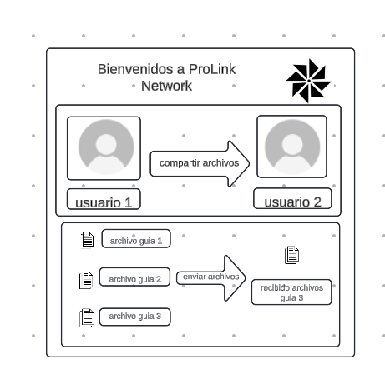
Autor | ronald felipe

